Índice


 | Sistema de Divulgação do Resultado da Operação - SDRO
 | Boletim Diário da Operação |  |  | BDO - 31/05/2017

 | ÍNDICE

 | Balanço de Energia
 | 1. | Balanço de Energia - Diário
 | 2. | Balanço de Energia - Acumulado Até o Dia
 |  | Dados Diários Acumulados
 |  | 3. | Submercado Sul
 |  | 4. | Submercado Sudeste
 |  | 5. | Submercado Nordeste
 |  | 6. | Submercado Norte
 |  | 7. | Sistema Interligado Nacional

 | Produção de Energia
 | 7. | Produção Hidráulica por Usina
 | 8. | Produção Térmica por Usina
 | 9. | Produção Eólica por Usina
 | 10. | Motivo do Despacho Térmico
 | 11. | Reserva Girante na Demanda Máxima do SIN

 | Carga e Demanda
 | 12. | Carga Horária por Submercado
 | 13. | Carga Diária por Submercado
 | 14. | Demanda Máxima

 | Integração de Novos Equipamentos e Ocorrências no SIN
 | 15. | Integração de Novos Equipamentos
 | 16. | Principais Ocorrências no SIN

 | Hidrologia
 | 17. | Acompanhamento dos Armazenamentos
 | 18. | Variação de Energia Armazenada
 | 19. | Energia Natural Afluente
 | 20. | Esquemático das Usinas Hidroelétricas do SIN
 |  | Dados Hidráulicos dos Reservatórios
 |  | 21. | Submercado Sul
 |  | 22. | Submercado Sudeste
 |  | 23. | Submercado Norte
 |  | 24.

14-Carga Diária por Submercardo
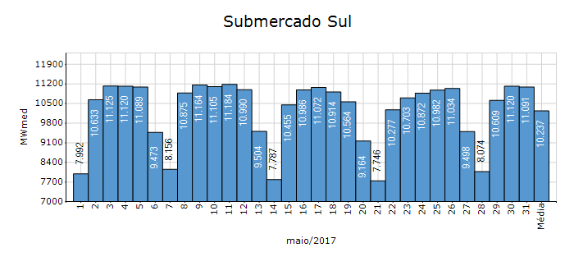
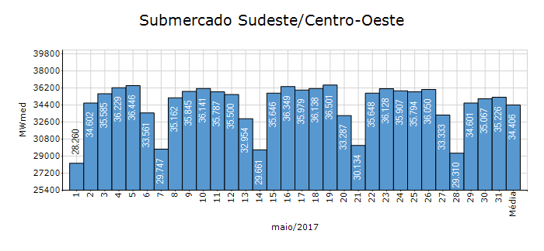
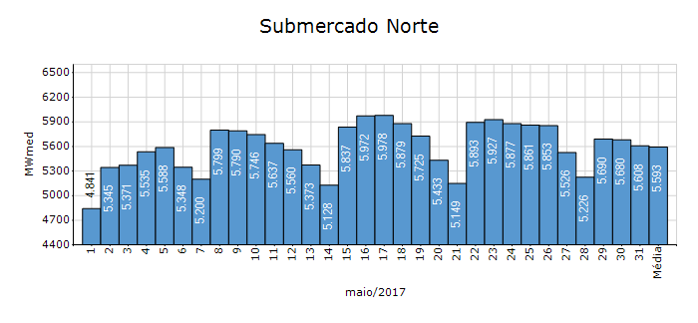
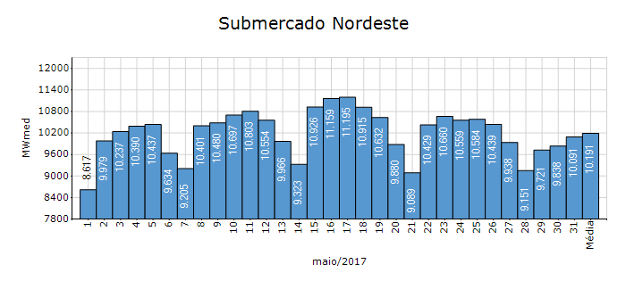
Carga Diária por Submercado

Submercado | GWh no Dia | GWh acumulado no Mês até o Dia | GWh acumulado noAno até o Dia
Sudeste/Centro-Oeste | 845.42 | 25,617.61 | 136,618.49
Sul | 266.18 | 7,630.84 | 41,027.53
Nordeste | 242.18 | 7,584.72 | 37,947.59
Norte | 134.58 | 4,160.99 | 19,233.33
Sistema Interligado Nacional | 1,488.36 | 44,994.16 | 234,826.94

Submercado | MWmed no Dia | MWmed no Mês até o Dia | MWmed no Ano até o Dia
Sudeste/Centro-Oeste | 35,225.71 | 34,432.27 | 37,698.26
Sul | 11,090.79 | 10,256.50 | 11,321.06
Nordeste | 10,090.74 | 10,194.52 | 10,471.19
Norte | 5,607.70 | 5,592.73 | 5,307.21
Sistema Interligado Nacional | 62,014.93 | 60,476.02 | 64,797.72

18-Acomp. Armazenamentos
Acompanhamento dos Armazenamentos

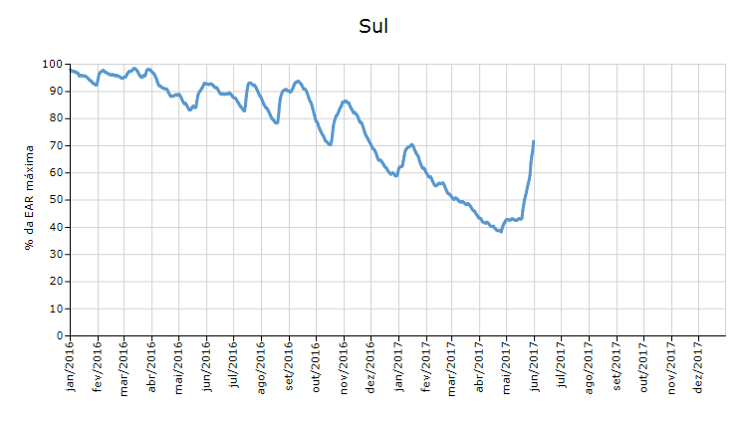

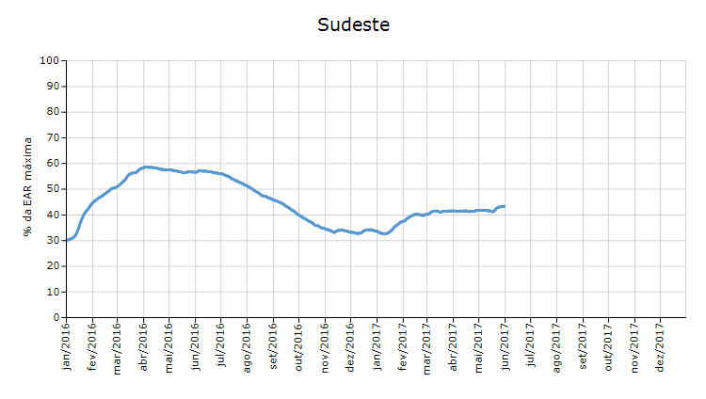

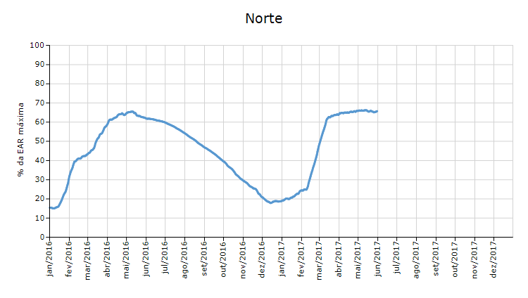

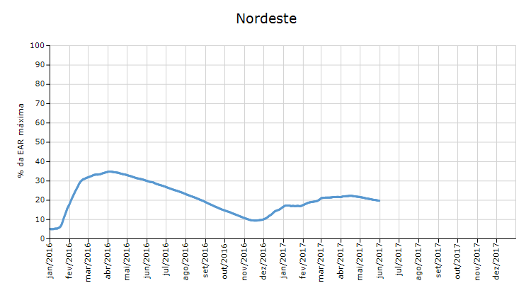

 | Curva de Energia Armazenada Verificada

20-Energia Natural Afluente
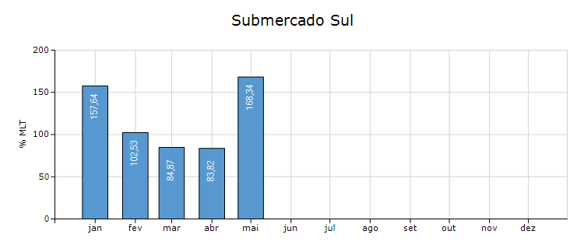
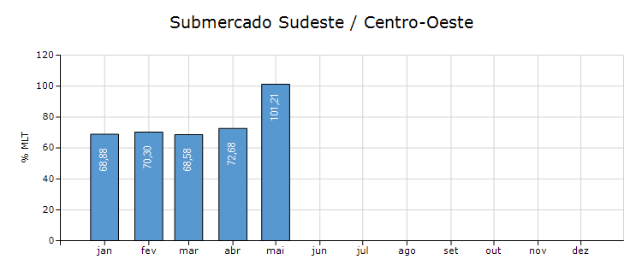
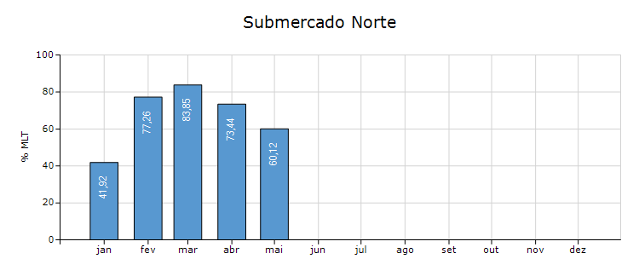
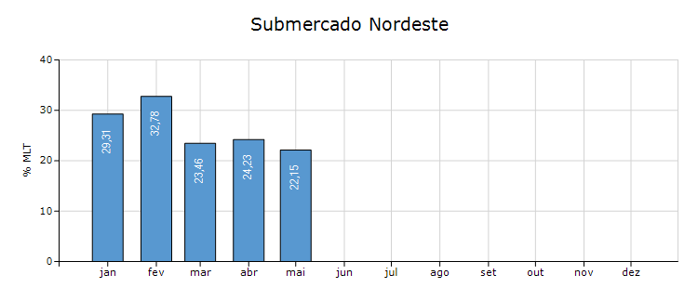
Energia Natural Afluente

Submercado | % MLT no dia | % MLT acumulado no mês até o dia | ENA Bruta (MWmed) no dia | ENA Bruta (MWmed) acumulada até o dia
Norte | 42 | 60 | 4,925 | 7,075
Nordeste | 21 | 22 | 1,503 | 1,601
Sul | 694 | 168 | 59,850 | 14,509
Sudeste/Centro-Oeste | 100 | 101 | 38,744 | 39,235

21-Esquemático Reservatórios
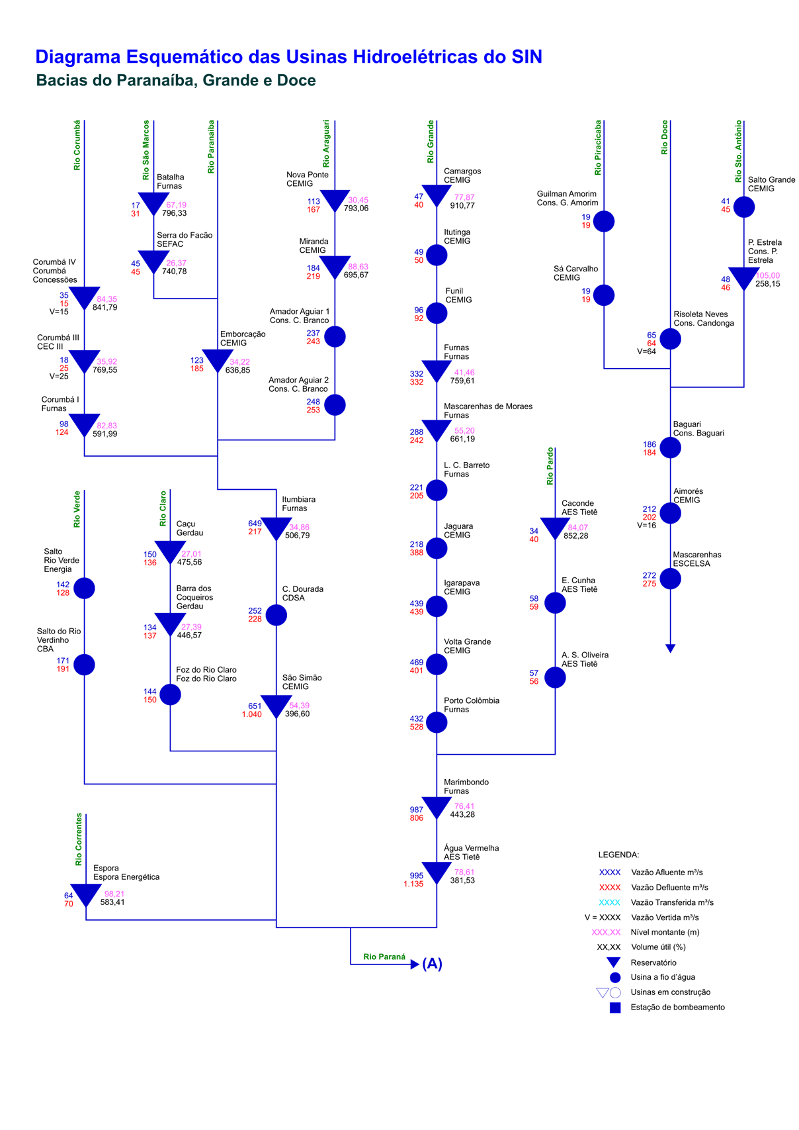
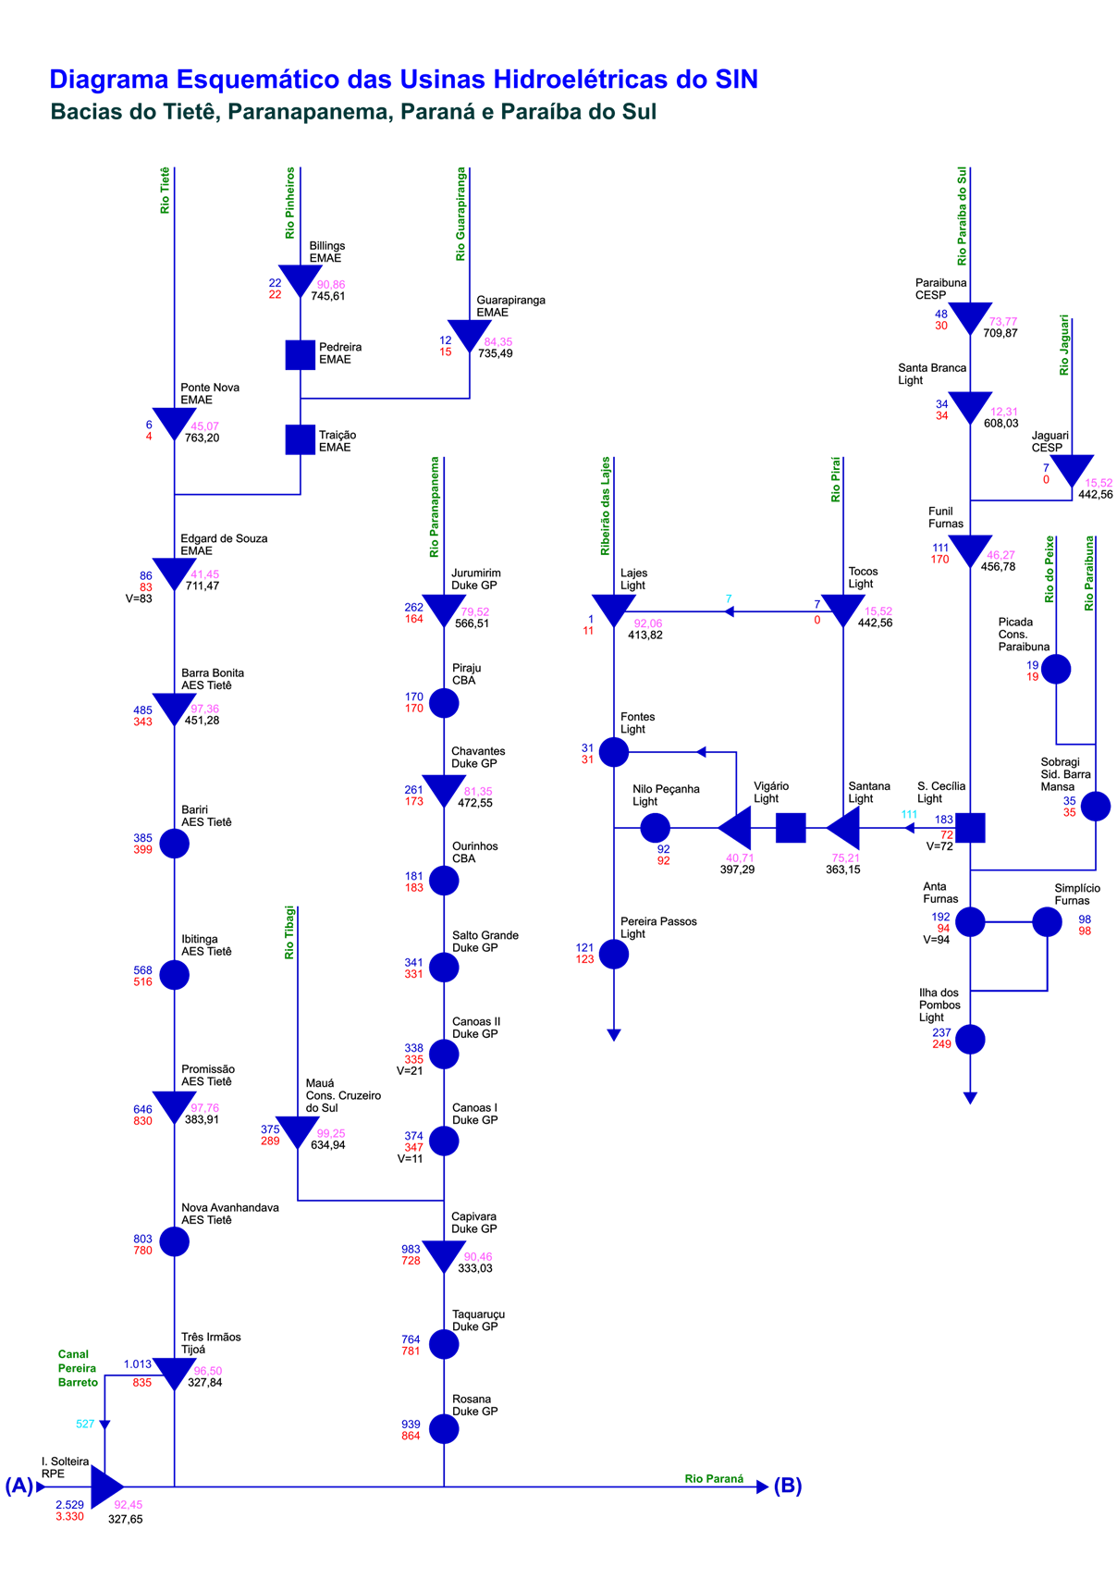
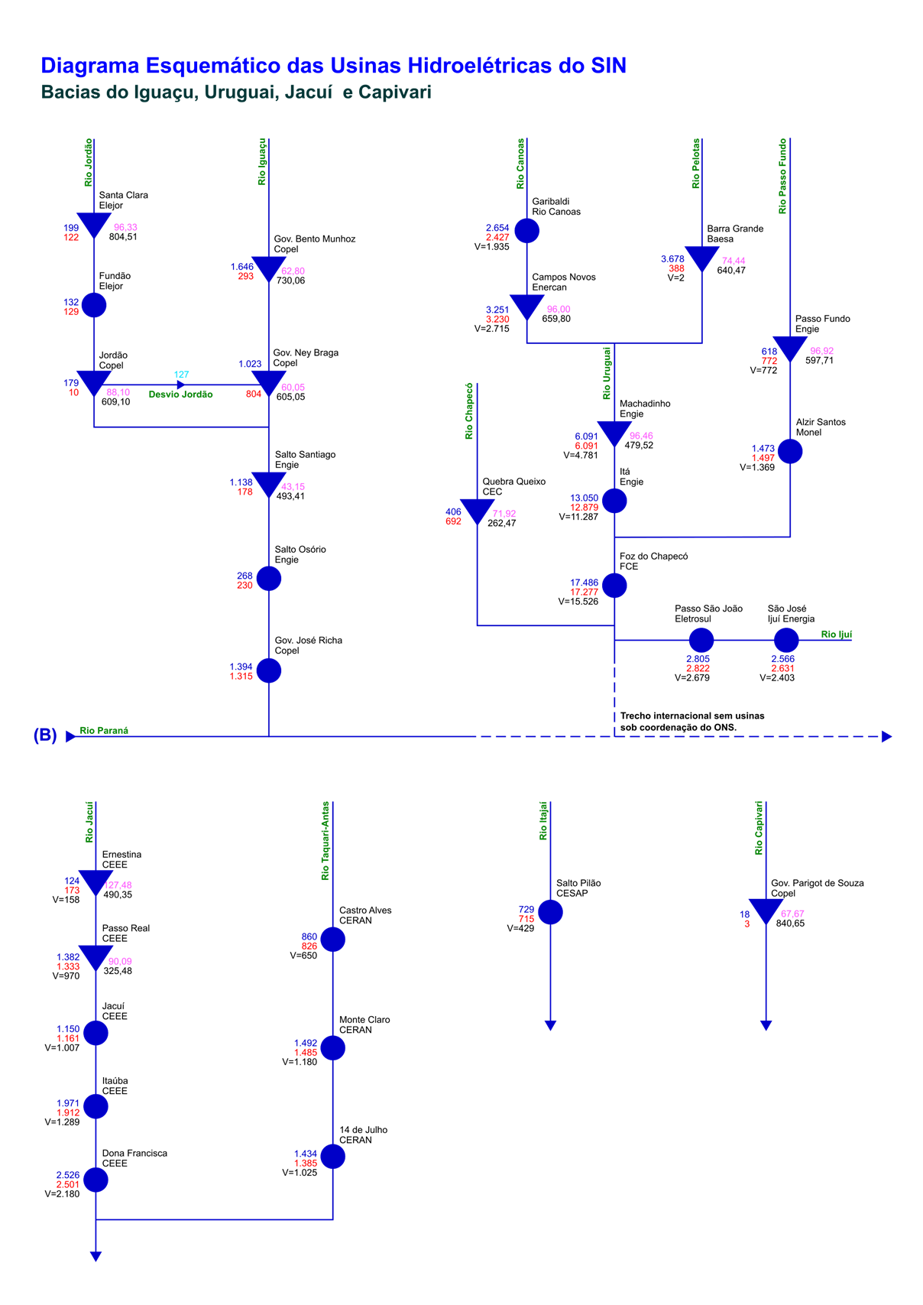
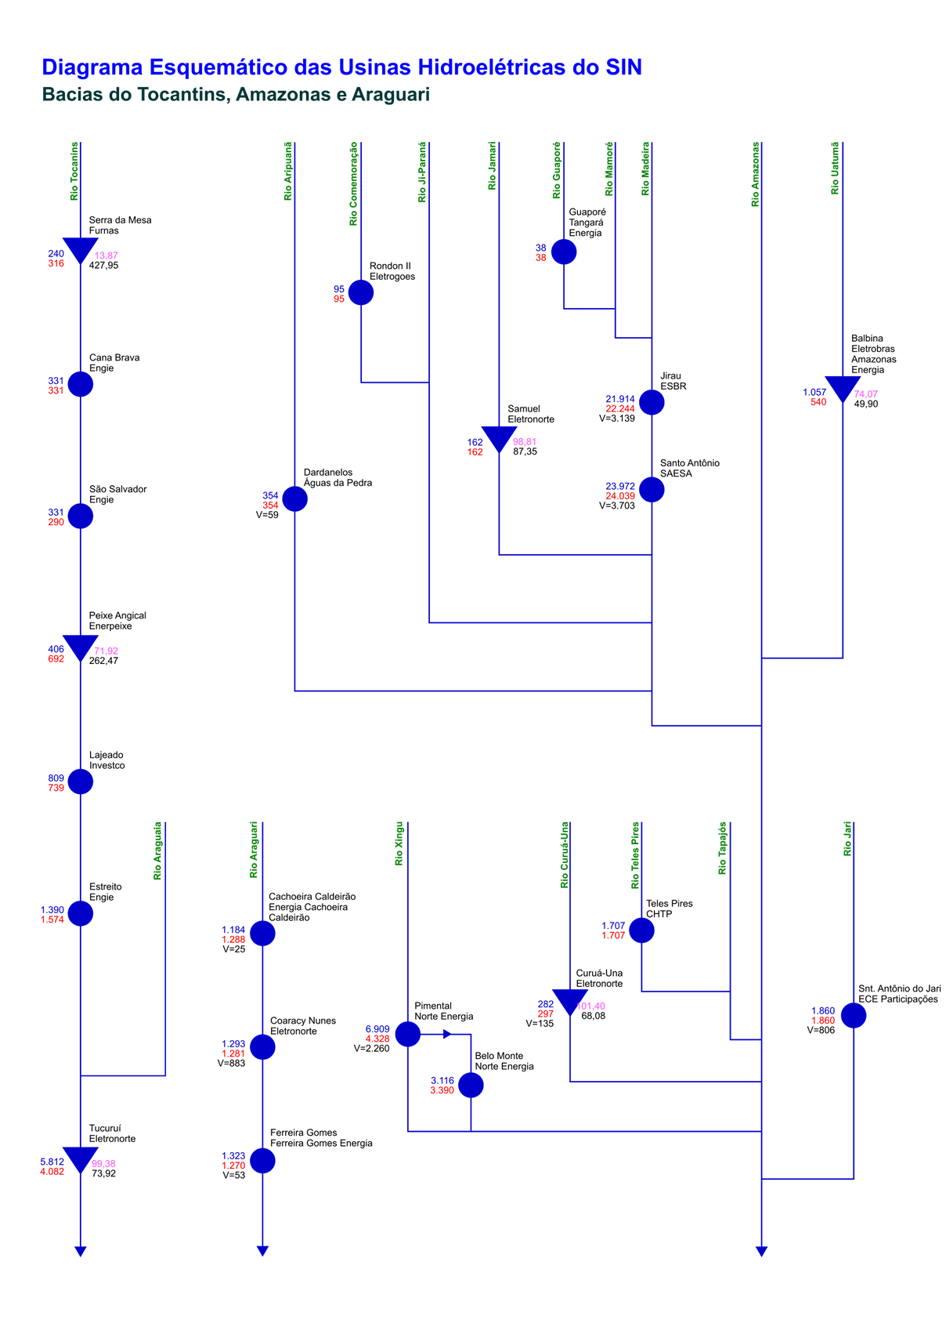
Esquemático das Usinas Hidroelétricas do SIN

